Nabytek
Příloha č. 1 – podrobná specifikace
OP VVV „Univerzita 21. století – Moderní prostředí pro kvalitní vzdělávání“, reg. číslo CZ.02.2.67/0.0/0.0/17_044/0008555

Nábytek včetně montáže a dopravy, kovové konstrukce dle odstínu RAL, dezén dřeva dle vzorníku |  |  |  | Maximální cena bez DPH, kterou nelze překročit |  | Maximální cena s DPH, kterou nelze překročit |  | Cena celkem bez DPH (doplní účastník) | Cena celkem vč. DPH (doplní účastník) | ilustrační obrázek - naznačuje představu zadavatele
položka č. | Druh | ks | Popis | Cena za kus | Cena celkem | Cena za kus | Cena celkem
1 | posluchárenské sezení | 80 | Posluchárenské sezení se sklopným sedákem. Kovová konstrukce ocelový profil ovál min. 60 x 30 mm. Sklopný sedák s pružinovým mechanismem. Sedák a opěradlo přírodní lakovaná překližka, anatomicky tvarovaná. Stolek pevný, v první řadě na samostatné konstrukci, u druhé a následné řady stolek na konstrukci sedáku z předcházející řady. Barva konstrukce dle odstínu RAL. Každá noha posluchárenského sezení je k podlaze kotvena ve dvou místech, jednotlivá místa jsou vzájemně svázána do řad. Kotvení přes patku min. 260 x 65 x 30 mm. Horní strana patky s prolisovaným otvorem, spodní strana vevařená pásovina. Do vypáleného otvoru v patce je zevnitř přivařen ocelový profil min. 60 x 30 mm, pod úhlem min. 10 stupňů. Včetně demontáže stávajících lavic a montáže posluchárenského sezení včetně ukotvení. | 4,462.81 | 357,024.79 | 5,400.00 | 432,000.00 |  |  | 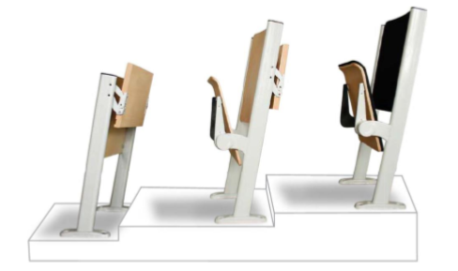
2 | Stolek pod počítač | 6 | stůl pro celou PC sestavu pojízdný, rozměry hlavní desky min. 80x50cm, police na PC, police na klávesnici, výška 76 cm. Hlavní deska – laminovaná MDF deska barva dezén dřeva. Konstrukce z lakované oceli barva dle vzorníku RAL. | 1,570.25 | 9,421.49 | 1,900.00 | 11,400.00 |  |  | 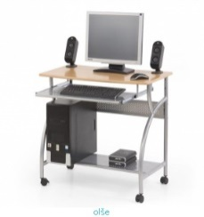
3 | židle stohovatelná | 40 | Stohovatelná židle. Sedák i opěrka z překližky o síle min. 7 mm. Konstrukce kovová, speciální elipsový ovál, barva dle vzorníku RAL. Stabilní, odolná proti opotřebení. Šířka židle 50-55 cm. | 1,652.89 | 66,115.70 | 2,000.00 | 80,000.00 |  |  | 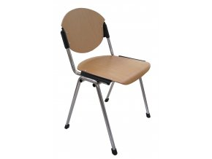
4 | židle jednací stohovatelná | 45 | Jednací stohovatelná židle, lze spojovat do řad. Včetně područky a sklopného pultíku. Sedák i opěrka ze silnostěnné překližky o síle min. 12 mm. Konstrukce kovová, speciální elipsový ovál, barva dle vzorníku RAL. Šířka židle 50 - 55 cm. | 1,652.89 | 74,380.17 | 2,000.00 | 90,000.00 |  |  | 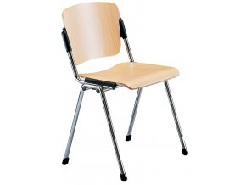
5 | Pracovní stůl (1600x800x742) | 4 | Pracovní stůl s kovovýma nohama 1600x800x742. Plát stolu LDT deska, dezén dřeva, ABS hrana. Kovová konstrukce ocelový profil min. 40 x 40 mm, výztuha pod celým plátem stolu. Na koncových částech kovových profilů plastové návleky, které chrání podlahové krytiny před poškozením. | 3,553.72 | 14,214.88 | 4,300.00 | 17,200.00
6 | Pracovní stůl (800x800x742) | 8 | Pracovní stůl s kovovýma nohama 800x800x742. Plát stolu LDT deska dezén dřeva, ABS hrana. Kovová konstrukce ocelový profil min. 40 x 40 mm. Svařovaný rám, výztuha pod celým plátem stolu. Na koncových částech kovových profilů plastové návleky, které chrání podlahové krytiny před poškozením. Každá noha obsahuje rektifikační patku pro vyrovnání nerovnosti podlah. | 3,305.79 | 26,446.28 | 4,000.00 | 32,000.00
7 | Pracovní stůl (1200x800x742) | 24 | Pracovní stůl s kovovýma nohama 1200x800x742. Plát stolu LDT deska dezén dřeva, ABS hrana. Kovová konstrukce ocelový profil min. 40 x 40 mm. Svařovaný rám, výztuha pod celým plátem stolu. Na koncových částech kovových profilů plastové návleky, které chrání podlahové krytiny před poškozením. Každá noha obsahuje rektifikační patku pro vyrovnání nerovnosti podlah. | 3,388.43 | 81,322.31 | 4,100.00 | 98,400.00
8 | Pracovní stůl (1800x800x742) | 10 | pracovní stůl s kovovýma nohama 1800x800x742. Plát stolu LDT deska dezén dřeva, ABS hrana. Kovová konstrukce ocelový profil min. 40 x 40 mm. Svařovaný rám, výztuha pod celým plátem stolu. Na koncových částech kovových profilů plastové návleky, které chrání podlahové krytiny před poškozením. Každá noha obsahuje rektifikační patku pro vyrovnání nerovnosti podlah. | 3,719.01 | 37,190.08 | 4,500.00 | 45,000.00
9 | Skříň (800x470x1780), FT dveře LTD | 8 | skříň rozměry 800x470x1780 křídlové dveře LTD/sklo se zámkem. Materiál LTD deska dezén dřeva s ABS hranou. 4 police. | 6,611.57 | 52,892.56 | 8,000.00 | 64,000.00
10 | Skříň (800x470x1780), žaluziová | 6 | skříň žaluziová vysoká rozměr 800x470x1780 se zámkem. Materiál LTD deska dezén dřeva s ABS hranou. 4 police. Žaluziové dveře barva dle vzorníku RAL. | 9,586.78 | 57,520.66 | 11,600.00 | 69,600.00
11 | Skříň (800x470x1063), FT dveře LTD | 9 | skříň střední 800x470x1063 křídlové dveře LTD se zámkem. Materiál LTD deska dezén dřeva s ABS hranou. 2 police. | 3,553.72 | 31,983.47 | 4,300.00 | 38,700.00
12 | Skříň (800x470x1063), žaluziová | 4 | skříň žaluziová střední rozměr 800x470x1063 se zámkem. Materiál LTD deska dezén dřeva s ABS hranou. 2 police. Žaluziové dveře barva dle vzorníku RAL. | 6,446.28 | 25,785.12 | 7,800.00 | 31,200.00
13 | Skříň žaluziová(800x450x735) | 4 | skříň žaluziová nízká rozměr 800x450x735 se zámkem. Materiál LTD deska dezén dřeva s ABS hranou. 1 police. Žaluziové dveře barva dle vzorníku RAL. | 5,289.26 | 21,157.02 | 6,400.00 | 25,600.00
Celkem |  |  |  | 54,793.39 | 855,454.55 | 66,300.00 | 1,035,100.00

